Sheet1
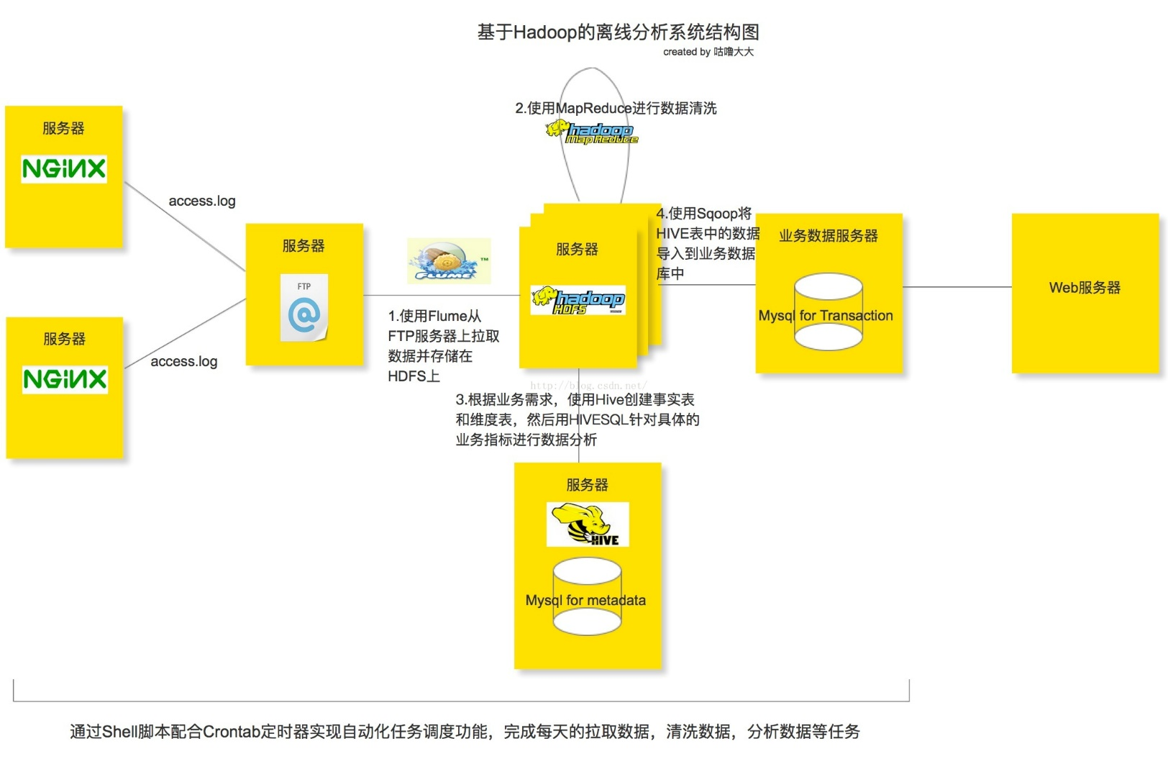

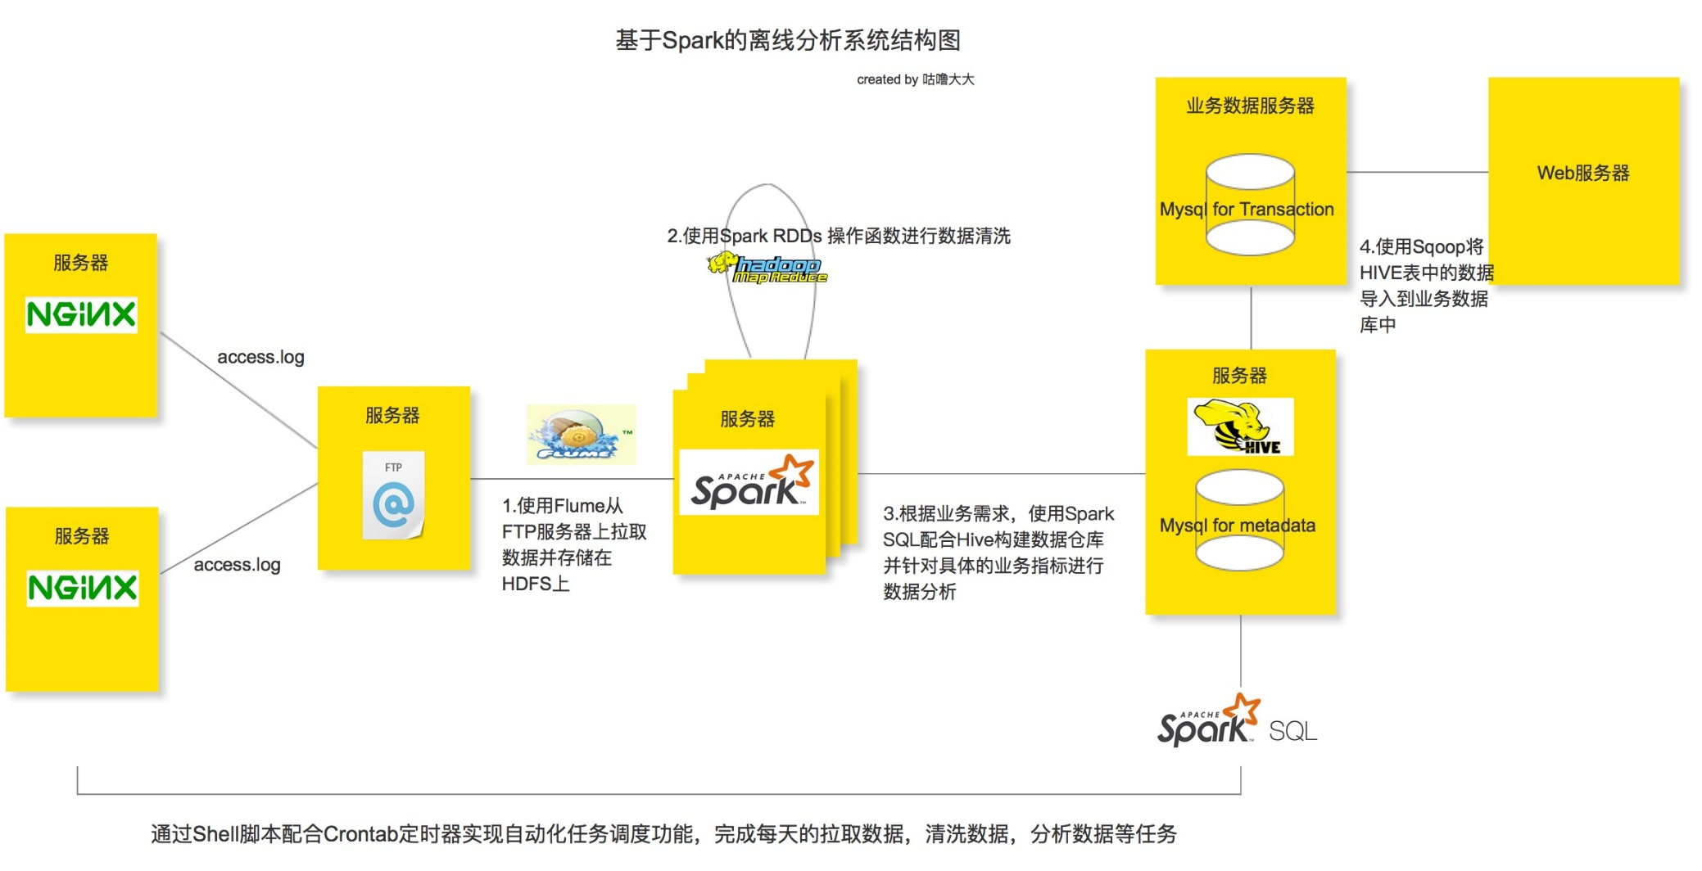

https://spark.apache.org/docs/latest/rdd-programming-guide.html

Spark
Spark是最近特别火的一个分布式计算框架，最主要原因就是快！和男人不一样，在大数据领域，一个框架会不会火，快是除了可靠性之外一个最重要的话语权，几乎所有新出的分布式框架或即将推出的新版本的MapReduce都在强调一点，我很快。Spark官网上给出的数据是Spark程序和中间数据运行在内存上时计算速度是Hadoop的100倍，即使在磁盘上也是比Hadoop快10倍。
每一个Spark程序都是提供了一个Driver进程来负责运行用户提供的程序，这个Driver进程会生成一个SparkContext，负责和Cluster Manager（可以是Spark自己提供的集群管理工具，也可以是Hadoop 的资源调度工具 Yarn）沟通，Cluster负责协调和调度集群上的Worker Node资源，当Driver获取到集群上Worker Node资源后，就会向Worker Node的Executor发送计算程序（通过Jar或者python文件），接着再向Exectutor发送计算任务去执行，Executor会启动多个线程并行运行计算任务，同时还会根据需求在Worker Node上缓存计算过程中的中间数据。需要注意的虽然Worker Node上可以启动多个物理JVM来运行不同Spark程序的Executor，但是不同的Spark程序之间不能进行通讯和数据交换。另一方面，对于Cluster Manager来说，不需要知道Spark Driver的底层，只要Spark Driver和Cluster Manager能互相通信并获取计算资源就可以协同工作，所以Spark Driver能较为方便地和各种资源调度框架整合，比如Yarn,Mesos等。

Spark离线分析系统架构图
整个离线分析的总体架构就是使用Flume从FTP服务器上采集日志文件，并存储在Hadoop HDFS文件系统上，再接着用Spark的RDDs操作函数清洗日志文件，最后使用Spark SQL配合HIVE构建数据仓库做离线分析。任务的调度使用Shell脚本完成，当然大家也可以尝试一些自动化的任务调度工具，比如说AZKABAN或者OOZIE等。
分析所使用的点击流日志文件主要来自Nginx的access.log日志文件，需要注意的是在这里并不是用Flume直接去生产环境上拉取nginx的日志文件，而是多设置了一层FTP服务器来缓冲所有的日志文件，然后再用Flume监听FTP服务器上指定的目录并拉取目录里的日志文件到HDFS服务器上(具体原因下面分析)。从生产环境推送日志文件到FTP服务器的操作可以通过Shell脚本配合Crontab定时器来实现。

Sheet2
NFS
Flume获取
文件数据
Spark RDDs数据清洗

服务器
关系型DB
业务服务

关系型DB

Spark Sql (RDD)
Dataframe

1> Flume从文件服务器获取文件数据，或者通过SparkSql的RDD技术读取关系型数据转换为文件数据，并将存储到HDFS服务
1> 使用Spark RDDs进行数据计算清洗
1> 根据业务需求，使用SparkSql结合Hive，构建数据仓库并针对业务指标进行分析
1> 通过Sqoop将数据从Hive导入到业务关系型DB，供业务服务使用
1> 业务服务提供相应的业务处理等场景
2> 通过使用Hue，可以在浏览器端的Web控制台上与Hadoop集群进行交互，来分析处理数据，

